PORTADA
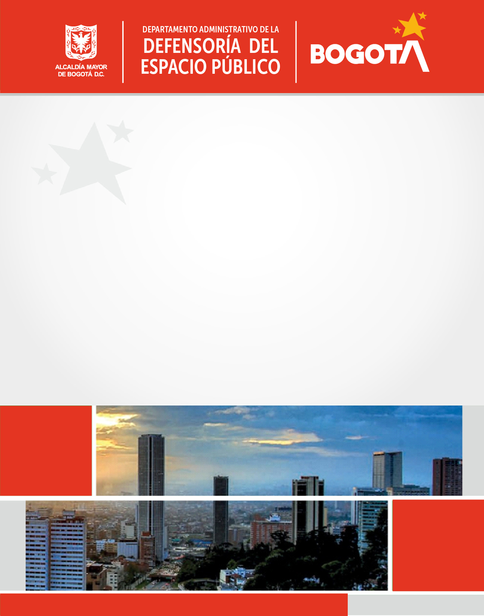

Código SG/MIPG
Vigencia desde
Versión
127-PPPDE-01
31/01/2022
7
PLAN DE
PARTICIPACIÓN
CIUDADANA
- DADEP -
2022

Proceso Direccionamiento Estratégico

